Szenario und Aufgabe


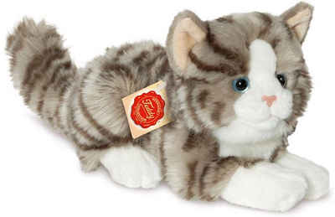
Szenario:
Sie interessieren sich für die Frage, ob der Kontakt zu "Emotional Support Animals" einen Einfluss auf die subjektiv empfundene Stressbelastung im Alltag hat. Um diese Frage zu klären, wollen Sie ein Experiment durchführen. In diesem Experiment sollen zwei zufällig ausgewählte Stichproben bzgl. ihrer subjektiv empfundenen Stressbelastung im Alltag miteinander verglichen werden. In der einen Stichprobe bekommt jede Versuchsperson für 10 Wochen ein Emotional Support Animal (eine entsprechend geschulte Katze). In der anderen Stichprobe (Kontrollgruppe) bekommt jede Versuchsperson lediglich eine kleine Plüschkatze. Nach 10 Wochen wird jede Versuchsperson mittels eines standardisierten Stressfragebogens (hohe Werte geben hohen Stress an) nach ihrer subjektiv empfundenen alltäglichen Stressbelastung gefragt.
Aufgabe 1)
a) Mit welchem Test könnte man die Hypothese prüfen? Übersetzen Sie die oben skizzierte Fragestellung in ein statistisches Hypothesenpaar.
H0:
H1:
Aufgabe 2)
Stichprobenumfangsplanung:
Das Design, die Durchführung sowie statistischen Hypothesen des geplanten Experiments sind oben bereits geklärt. Wie die AV gemessen werden soll ist ebenfalls klar. Eine offene Frage ist jetzt, wie viele Versuchspersonen in jeder Gruppe (n) bzw. insgesamt (N) getestet werden sollen. Die Antwort auf diese Frage liefert eine "a priori" durchgeführte Stichprobenumfangsplanung.
Wovon hängt die Zahl der Versuchspersonen ab?
Aufteilung des Seminars in zwei Gruppen:
Wenn sie bis einschließlich 15. Juni Geburtstag haben: Planen Sie das Experiment für eine angenommene Effektstärke von d = 0.8. Die Teststärke soll 90% sein, alpha ist 0.05.
Wenn Sie am 16. Juni oder später Geburtstag haben: Planen Sie das Experiment für eine angenommene Effektstärke von d = 0.5. Die Teststärke soll 90% sein, alpha ist 0.05.
Aufgabe 3)
Nehmen Sie an, dass das Experiment mit N = XX Versuchspersonen nach 10 Wochen erfolgreich beendet wurde. Die Daten finden Sie in den jeweiligen Tabellenblättern "Zufallssamples N = XX". Benutzen Sie die Daten, um über die Hypothesen zu entscheiden (Abbildung mit Mittelwerten und 95% KI, empirische Effektgröße d und entsprechender Signifikanztest). Beantworten Sie dann anhand der Ergebnisse die ursprüngliche Frage.
Aufgabe 4)
Aktualisieren Sie die dynamische Datentabelle (Erklärung in den entsprechenden Mappen) für Ihre Stichprobengröße mehrmals (gerne 10 -20 mal) und kopieren Sie sich die Ergebnisse jedes Mal auf die Seite oder in ein neues Tabellenblatt. Was beobachten Sie?
Führen Sie die statistische Testung ebenfalls für die jeweils andere Stichprobengröße durch. Aktualisieren Sie die Datentabelle auch hier häufiger und kopieren Sie sich die Ergebnisse. Was fällt im Vergleich zur anderen Stichprobengröße auf?
Aufgabe 5)
Wie hätten die statistischen Hypothesen ausgesehen, wenn es sich um eine gerichtete Vorhersage gehandelt hätte (d.h., wenn angenommen wird, dass die Stressbelastung mit ESA niedriger ist)?
Wie hätte sich die statistische Analyse geändert?
Wie hätte sich die Anzahl der benötigten Versuchspersonen verändert (gehen sie von einem Effekt von 0.5 aus)?
Wie viele Versuchspersonen hätten (bei angenommener ungerichteter Hypothese) getestet werden müssen um einen kleinen Effekt ( d = 0.2) mit 90%iger Wahrscheinlichkeit zu finden?

Daten N = 68
sID | ES_Animal | Stresslevel
1 | no | 95
2 | no | 110
3 | no | 65 | Achtung, hier wird live "erhoben"
4 | no | 116
5 | no | 91 | Die Werte in Spalte C werden dynamisch aus simulierten Populationen gezogen.
6 | no | 97 | Die Populationen sind normalverteilt und haben (von uns definierte) feste Mittelwerte und Streuungen.
7 | no | 104 | Die konkreten Werte werden aber, wie in einem echten Experiment, zufällig aus den Populationen gezogen.
8 | no | 79
9 | no | 94 | Das bedeutet:
10 | no | 108 | 1) Jede*r von Ihnen hat leicht unterschiedliche Daten (die aber aus denselben Populationen gezogen werden)
11 | no | 117 | 2) Die Daten werden neu gezogen, sobald irgendein Feld in dieser Arbeitsmappe aktualisiert wird (sobald man in irgendeine Zelle klickt, der Cursor erscheint, und enter gedrückt wird - auch wenn nichts geändert wurde)
12 | no | 101
13 | no | 97 | Achten Sie bei t-test und co also auf die richtigen Arbeitsschritte statt auf die konkreten Zahlen, denn diese werden sich leicht unterscheiden.
14 | no | 114 | Sie sollten qualitativ jedoch zu ähnlichen Schlussfolgerungen kommen (da ja stets aus denselben Populationen gezogen wird).
15 | no | 83
16 | no | 115 | Wer einen bestimmten Datensatz "festhalten" möchte, kann die Werte in Spalte C kopieren und dann beispielsweise in Spalte D einfügen.
17 | no | 104 | Aber Achtung: dafür Rechtsklick auf eine Zelle (zb D2) und unter "Einfügeoptionen" auf "Werte" (das Icon mit den Zahlen 123) klicken (siehe Screenshot).
18 | no | 97 | Dann werden die Ergebnisse einer Formel (hier des Ziehens von Werten) als ganz normale Zahlen eingefügt, aber nicht mehr die Formel selbst.
19 | no | 99
20 | no | 77 | Es empfiehlt sich aber auch, die Formeln für deskriptive Statistik und Tests einmal auf den dynamischen Bereich anzuwenden.
21 | no | 94 | So kann man durch Aktualisieren der Mappe sehen, wie sich die Ergebnisse leicht ändern, wenn man das Experiment wiederholt "durchführt".
22 | no | 91

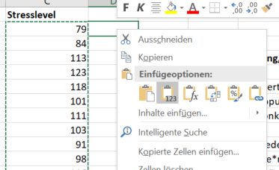
23 | no | 80
24 | no | 86
25 | no | 97
26 | no | 104
27 | no | 133
28 | no | 87
29 | no | 106
30 | no | 104
31 | no | 89
32 | no | 99
33 | no | 105
34 | no | 101
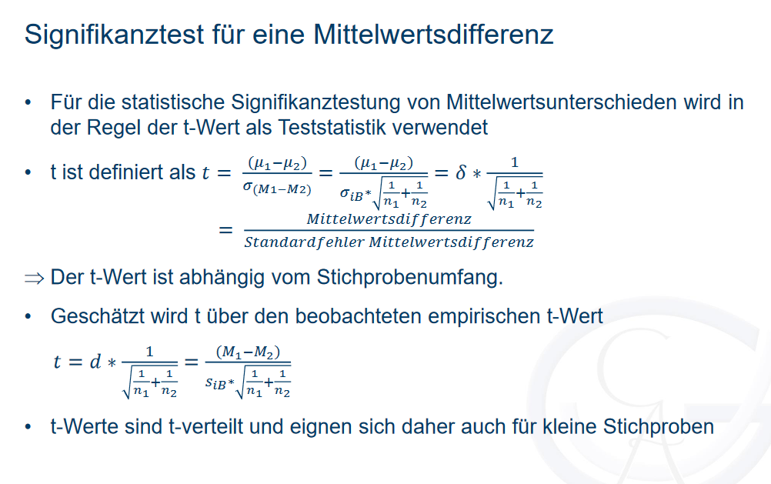
35 | yes | 95
36 | yes | 91 |  | no Animal | ES Animal
37 | yes | 71 | Mittelwert
38 | yes | 87 | geschätzte Streuung
39 | yes | 96 | n
40 | yes | 88 | halbes 95% KI
41 | yes | 93
42 | yes | 102
43 | yes | 71 | siB
44 | yes | 92 | t empirisch
45 | yes | 68 | t kritisch
46 | yes | 103 | t emp > t krit?
47 | yes | 104 | p-Wert (über ttest-Funktion)
48 | yes | 125 | p-Wert (über t.vert)
49 | yes | 91
50 | yes | 90
51 | yes | 90 | Entscheidung:
52 | yes | 99
53 | yes | 103 | d
54 | yes | 120
55 | yes | 101
56 | yes | 122
57 | yes | 91
58 | yes | 65
59 | yes | 99
60 | yes | 73
61 | yes | 82
62 | yes | 84
63 | yes | 83
64 | yes | 102
65 | yes | 67
66 | yes | 83
67 | yes | 93
68 | yes | 80

Lösung N = 68
sID | ES_Animal | Stresslevel
1 | no | 97
2 | no | 127
3 | no | 106 | Achtung, hier wird live "erhoben"
4 | no | 100 |  |  |  | Ergebnisse von 10 beispielhaften Simulationen für N = 68
5 | no | 89 | Die Werte in Spalte C werden dynamisch aus simulierten Populationen gezogen.
6 | no | 92 | Die Populationen sind normalverteilt und haben (von uns definierte) feste Mittelwerte und Streuungen. |  |  |  | 1 |  | 2 |  | 3 |  | 4 |  | 5 |  | 6 |  | 7 |  | 8 |  | 9 |  | 10
7 | no | 89 | Die konkreten Werte werden aber, wie in einem echten Experiment, zufällig aus den Populationen gezogen. |  |  |  | no Animal | ES Animal | no Animal | ES Animal | no Animal | ES Animal | no Animal | ES Animal | no Animal | ES Animal | no Animal | ES Animal | no Animal | ES Animal | no Animal | ES Animal | no Animal | ES Animal | no Animal | ES Animal
8 | no | 103 |  |  |  | Mittelwert | 99.05 | 91.51 | 102.92 | 89.83 | 101.27 | 91.22 | 104.70 | 89.38 | 102.54 | 93.20 | 102.48 | 91.84 | 101.73 | 88.79 | 98.87 | 93.30 | 103.62 | 91.65 | 106.55 | 93.57
9 | no | 116 | Das bedeutet: |  |  | geschätzte Streuung | 14.76 | 16.55 | 11.76 | 14.36 | 14.14 | 15.75 | 15.14 | 14.66 | 13.35 | 14.40 | 13.95 | 13.56 | 11.98 | 14.58 | 12.26 | 15.30 | 14.48 | 13.75 | 16.24 | 15.60
10 | no | 120 | 1) Jede*r von Ihnen hat leicht unterschiedliche Daten (die aber aus denselben Populationen gezogen werden) |  |  | n | 34.00 | 34.00 | 34.00 | 34.00 | 34.00 | 34.00 | 34.00 | 34.00 | 34.00 | 34.00 | 34.00 | 34.00 | 34.00 | 34.00 | 34.00 | 34.00 | 34.00 | 34.00 | 34.00 | 34.00
11 | no | 131 | 2) Die Daten werden neu gezogen, sobald irgendein Feld in dieser Arbeitsmappe aktualisiert wird (sobald man in irgendeine Zelle klickt, der Cursor erscheint, und enter gedrückt wird - auch wenn nichts geändert wurde) |  |  | halbes 95% KI | 5.15 | 5.77 | 4.10 | 5.01 | 4.93 | 5.50 | 5.28 | 5.12 | 4.66 | 5.03 | 4.87 | 4.73 | 4.18 | 5.09 | 4.28 | 5.34 | 5.05 | 4.80 | 5.67 | 5.44
12 | no | 102
13 | no | 93 | Achten Sie bei t-test und co also auf die richtigen Arbeitsschritte statt auf die konkreten Zahlen, denn diese werden sich leicht unterscheiden.
14 | no | 92 | Sie sollten qualitativ jedoch zu ähnlichen Schlussfolgerungen kommen (da ja stets aus denselben Populationen gezogen wird). |  |  | siB | 15.68 |  | 13.12 |  | 14.97 |  | 14.90 |  | 13.89 |  | 13.76 |  | 13.35 |  | 13.86 |  | 14.12 |  | 15.92
15 | no | 91 |  |  |  | t empirisch | 1.98 |  | 4.11 |  | 2.77 |  | 4.24 |  | 2.78 |  | 3.19 |  | 4.00 |  | 1.66 |  | 3.50 |  | 3.36
16 | no | 117 | Wer einen bestimmten Datensatz "festhalten" möchte, kann die Werte in Spalte C kopieren und dann beispielsweise in Spalte D einfügen. |  |  | t kritisch | 2.00 |  | 2.00 |  | 2.00 |  | 2.00 |  | 2.00 |  | 2.00 |  | 2.00 |  | 2.00 |  | 2.00 |  | 2.00
17 | no | 94 | Aber Achtung: dafür Rechtsklick auf eine Zelle (zb D2) und unter "Einfügeoptionen" auf "Werte" (das Icon mit den Zahlen 123) klicken (siehe Screenshot). |  |  | t emp > t krit? | nein |  | ja |  | ja |  | ja |  | ja |  | ja |  | ja |  | nein |  | ja |  | ja
18 | no | 101 | Dann werden die Ergebnisse einer Formel (hier des Ziehens von Werten) als ganz normale Zahlen eingefügt, aber nicht mehr die Formel selbst. |  |  | p-Wert (über ttest-Funktion) | 0.05 |  | 0.00 |  | 0.01 |  | 0.00 |  | 0.01 |  | 0.00 |  | 0.00 |  | 0.10 |  | 0.00 |  | 0.00
19 | no | 102 |  |  |  | p-Wert (über t.vert) | 0.05 |  | 0.00 |  | 0.01 |  | 0.00 |  | 0.01 |  | 0.00 |  | 0.00 |  | 0.10 |  | 0.00 |  | 0.00
20 | no | 103 | Es empfiehlt sich aber auch, die Formeln für deskriptive Statistik und Tests einmal auf den dynamischen Bereich anzuwenden.
21 | no | 103 | So kann man durch Aktualisieren der Mappe sehen, wie sich die Ergebnisse leicht ändern, wenn man das Experiment wiederholt "durchführt".
22 | no | 125 |  |  |  | Entscheidung: | H0 beibehalten |  | H1 angenommen |  | H1 angenommen |  | H1 angenommen |  | H1 angenommen |  | H1 angenommen |  | H1 angenommen |  | H0 beibehalten |  | H1 angenommen |  | H1 angenommen
23 | no | 99
24 | no | 113 |  |  |  | d | 0.48 |  | 1.00 |  | 0.67 |  | 1.03 |  | 0.67 |  | 0.77 |  | 0.97 |  | 0.40 |  | 0.85 |  | 0.82
25 | no | 104
26 | no | 79
27 | no | 86
28 | no | 114
29 | no | 109
30 | no | 81 |  |  |  |  | 8 von 10 Experimenten zeigen einen signifikanten Effekt. Hätten wir hier nur das erste oder das achte Experiment durchgeführt, hätten wir einen Beta-Fehler begangen (die H0 fälschlicherweise zurückgewiesen).
31 | no | 86 |  |  |  |  | (In diesem Fall wissen wir, dass es einen wahren Effekt gibt, weil wir ihn in die simulierten Daten eingebaut haben. Normalerweise könnte man sich da natürlich auch nach 8 von 10 signifikanten Befunden nicht hundertprozentig sicher sein.)
32 | no | 106
33 | no | 114 |  |  |  |  | Die Größe des Effekts schwankt recht stark zwischen den einzelnen simulierten Experimenten.
34 | no | 110
35 | yes | 115 |  |  |  |  | Mittlerer Effekt über 10 Experimente:
36 | yes | 108 |  | no Animal | ES Animal |  | 0.77
37 | yes | 97 | Mittelwert | 102.76 | 89.50
38 | yes | 78 | geschätzte Streuung | 13.01 | 12.62 |  | Streuung der Effektgröße:
39 | yes | 88 | n | 34 | 34 |  | 0.20
40 | yes | 69 | halbes 95% KI | 4.54 | 4.40
41 | yes | 105 |  |  |  |  | Der wahre Effekt, den wir in die Simlation eingebaut haben, ist d = 0,5. Wir sehen also, dass die Experimente (mit N = 68) diesen wahren Effekt nicht gut abbilden.
42 | yes | 99 |  |  |  |  | In der ersten beispielhaften Simulation liegt der Effekt in den Daten nahe am wahren Effekt, aber der Test wird nicht signifikant.
43 | yes | 101 | siB | 12.816995726 |  |  | Woran kann das liegen? Wir haben in der Testplanung für einen zu großen Effekt geplant (d = 0,8). Deshalb haben wir eine niedrigere Stichprobengröße gewählt, als wir für den wahren Effekt gebraucht hätten.
44 | yes | 92 | t empirisch | 4.27 |  |  | Daraus resultiert, dass wir keine gute Teststärke für den wahren Effekt haben.
45 | yes | 87 | t kritisch | 1.996564419 |  |  | Die untenstehende Post hoc Power-Analyse zeigt: bei einem wahren Effekt von d = 0,5 und einer Stichprogengröße von N = 68 können wir nur in etwas mehr als 50% der Fälle erwarten, einen signifikanten Effekt zu finden.
46 | yes | 113 | t emp > t krit? | ja |  |  | In den obenstehenden 10 Simulationen haben wir also schon verhältnismäßig häufig einen signifikanten Effekt gefunden (bei Ihrer eigenen Simulation kann es deutlich anders aussehen).
47 | yes | 97 | p-Wert (über ttest-Funktion) | 6.4670703766E-05 |  |  | Das liegt daran, dass 10 Simulationen nicht besonders viel sind. Wenn wir das Experiment 1000 mal oder häufiger simulieren würden, würden wir ziemlich genau auf die untenstehende Prozentzahl an signifikanten Effekten kommen.
48 | yes | 83 | p-Wert (über t.vert) | 6.4670703766E-05 |  |  | Wir sehen oben auch, dass der Test eher dann signifikant wird, wenn der Effekt in einer Stichprobe zufällig überschätzt wird.
49 | yes | 77
50 | yes | 82 |  |  |  |  | Wie sollte man also planen, wenn man gar nichts über die Effektstärke weiß?
51 | yes | 63 | Entscheidung: | H1 angenommen |  |  | Eine Möglichkeit ist, für den kleinsten Effekt zu planen, der eine theoretische oder praktische Bedeutung hätte.
52 | yes | 108 |  |  |  |  | Für diesen sollte eine ausreichend hohe Teststärke angesetzt werden (Faustregel: mindestens .80).
53 | yes | 90 | d | 1.034907787 |  |  | Wenn der Effekt dann größer ist, als man dachte, hat man eine noch höhere Teststärke.
54 | yes | 98 |  |  |  |  | Wenn man keinen Effekt findet, ist er unter diesen Umständen vermutlich entweder nicht vorhanden oder so klein, dass er einen ohnehin nicht interessieren würde.
55 | yes | 88
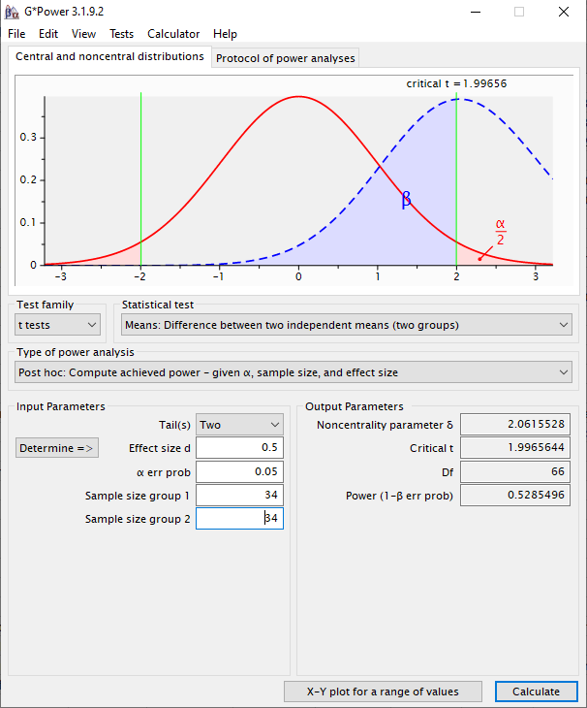
56 | yes | 80
57 | yes | 79
Stresslevel mit vs. ohne Support Animal
58 | yes | 86
59 | yes | 74
60 | yes | 97
61 | yes | 94
62 | yes | 98
63 | yes | 79
64 | yes | 73
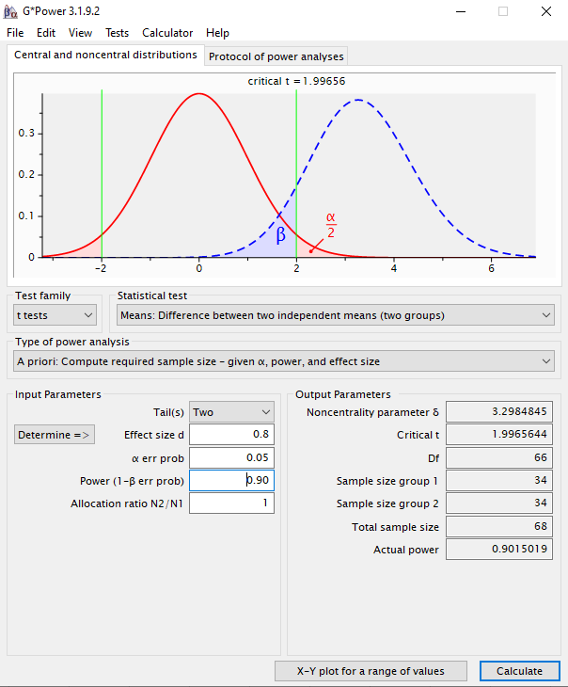
65 | yes | 85
66 | yes | 82
67 | yes | 95
68 | yes | 83

Lösung N = 172
sID | ES_Animal | Stresslevel
1 | no | 111
2 | no | 101
3 | no | 107 | Achtung, hier wird live "erhoben" |  |  | Ergebnisse von 10 beispielhaften Simulationen für N = 172
4 | no | 99
5 | no | 67 | Die Werte in Spalte C werden dynamisch aus simulierten Populationen gezogen. |  |  |  | 1 |  | 2 |  | 3 |  | 4 |  | 5 |  | 6 |  | 7 |  | 8 |  | 9 |  | 10
6 | no | 107 | Die Populationen sind normalverteilt und haben (von uns definierte) feste Mittelwerte und Streuungen. |  |  |  | no Animal | ES Animal | no Animal | ES Animal | no Animal | ES Animal | no Animal | ES Animal | no Animal | ES Animal | no Animal | ES Animal | no Animal | ES Animal | no Animal | ES Animal | no Animal | ES Animal | no Animal | ES Animal
7 | no | 110 | Die konkreten Werte werden aber, wie in einem echten Experiment, zufällig aus den Populationen gezogen. |  |  | Mittelwert | 99.94 | 94.76 | 99.39 | 91.44 | 100.62 | 92.93 | 100.58 | 92.87 | 100.57 | 95.32 | 100.60 | 91.34 | 101.48 | 92.07 | 100.61 | 88.48 | 98.96 | 91.34 | 99.34 | 92.03
8 | no | 100 |  |  |  | geschätzte Streuung | 17.26 | 15.13 | 14.71 | 14.95 | 14.33 | 14.52 | 14.15 | 14.84 | 15.21 | 15.59 | 15.71 | 12.74 | 15.50 | 15.13 | 12.63 | 13.95 | 13.15 | 15.52 | 15.54 | 16.31
9 | no | 97 | Das bedeutet: |  |  | n | 86.00 | 86.00 | 86.00 | 86.00 | 86.00 | 86.00 | 86.00 | 86.00 | 86.00 | 86.00 | 86.00 | 86.00 | 86.00 | 86.00 | 86.00 | 86.00 | 86.00 | 86.00 | 86.00 | 86.00
10 | no | 105 | 1) Jede*r von Ihnen hat leicht unterschiedliche Daten (die aber aus denselben Populationen gezogen werden) |  |  | halbes 95% KI | 3.70 | 3.24 | 3.15 | 3.21 | 3.07 | 3.11 | 3.03 | 3.18 | 3.26 | 3.34 | 3.37 | 2.73 | 3.32 | 3.24 | 2.71 | 2.99 | 2.82 | 3.33 | 3.33 | 3.50
11 | no | 104 | 2) Die Daten werden neu gezogen, sobald irgendein Feld in dieser Arbeitsmappe aktualisiert wird (sobald man in irgendeine Zelle klickt, der Cursor erscheint, und enter gedrückt wird - auch wenn nichts geändert wurde)
12 | no | 111
13 | no | 94 | Achten Sie bei t-test und co also auf die richtigen Arbeitsschritte statt auf die konkreten Zahlen, denn diese werden sich leicht unterscheiden. |  |  | siB | 16.23 |  | 14.83 |  | 14.42 |  | 14.50 |  | 15.40 |  | 14.30 |  | 15.32 |  | 13.31 |  | 14.38 |  | 15.93
14 | no | 116 | Sie sollten qualitativ jedoch zu ähnlichen Schlussfolgerungen kommen (da ja stets aus denselben Populationen gezogen wird). |  |  | t empirisch | 2.09 |  | 3.52 |  | 3.50 |  | 3.49 |  | 2.24 |  | 4.25 |  | 4.03 |  | 5.98 |  | 3.47 |  | 3.01
15 | no | 99 |  |  |  | t kritisch | 1.97 |  | 1.97 |  | 1.97 |  | 1.97 |  | 1.97 |  | 1.97 |  | 1.97 |  | 1.97 |  | 1.97 |  | 1.97
16 | no | 91 | Wer einen bestimmten Datensatz "festhalten" möchte, kann die Werte in Spalte C kopieren und dann beispielsweise in Spalte D einfügen. |  |  | t emp > t krit? | ja |  | ja |  | ja |  | ja |  | ja |  | ja |  | ja |  | ja |  | ja |  | ja
17 | no | 128 | Aber Achtung: dafür Rechtsklick auf eine Zelle (zb D2) und unter "Einfügeoptionen" auf "Werte" (das Icon mit den Zahlen 123) klicken (siehe Screenshot). |  |  | p-Wert (über ttest-Funktion) | 0.04 |  | 0.00 |  | 0.00 |  | 0.00 |  | 0.03 |  | 0.00 |  | 0.00 |  | 0.00 |  | 0.00 |  | 0.00
18 | no | 123 | Dann werden die Ergebnisse einer Formel (hier des Ziehens von Werten) als ganz normale Zahlen eingefügt, aber nicht mehr die Formel selbst. |  |  | p-Wert (über t.vert) | 0.04 |  | 0.00 |  | 0.00 |  | 0.00 |  | 0.03 |  | 0.00 |  | 0.00 |  | 0.00 |  | 0.00 |  | 0.00
19 | no | 129
20 | no | 102 | Es empfiehlt sich aber auch, die Formeln für deskriptive Statistik und Tests einmal auf den dynamischen Bereich anzuwenden.
21 | no | 121 | So kann man durch Aktualisieren der Mappe sehen, wie sich die Ergebnisse leicht ändern, wenn man das Experiment wiederholt "durchführt". |  |  | Entscheidung: | H1 angenommen |  | H1 angenommen |  | H1 angenommen |  | H1 angenommen |  | H1 angenommen |  | H1 angenommen |  | H1 angenommen |  | H1 angenommen |  | H1 angenommen |  | H1 angenommen
22 | no | 84
23 | no | 120 |  |  |  | d | 0.32 |  | 0.54 |  | 0.53 |  | 0.53 |  | 0.34 |  | 0.65 |  | 0.61 |  | 0.91 |  | 0.53 |  | 0.46
24 | no | 91
25 | no | 122
26 | no | 106
27 | no | 119
28 | no | 85 |  |  |  |  | Wir sehen, dass wir in allen beispielhaften Simulationen einen signifikanten Effekt finden.
29 | no | 86 |  |  |  |  | Der mittlere Effekt aus 10 Simulationen ist hier bereits nah am wahren Effekt (den wir in die Simulation eingebaut haben) - dieser betrug nämlich 0,5.
30 | no | 88
31 | no | 91 |  |  |  |  | Mittlerer Effekt über 10 Simulationen:
32 | no | 91 |  |  |  |  | 0.54
33 | no | 86 |  |  |  |  | Streuung der Effektgröße in 10 Simulationen:
34 | no | 133 |  |  |  |  | 0.16
35 | no | 110
36 | no | 116 |  | no Animal | ES Animal |  | Wir sehen auch, dass die Effektgröße weniger stark schwankt als in der Arbeitsmappe mit N = 68 (schauen Sie sich das später an, wenn Sie es noch nicht gerechnet haben).
37 | no | 113 | Mittelwert | 103.56 | 91.85
38 | no | 87 | geschätzte Streuung | 15.31 | 15.22 |  | Mit einer guten Teststärke für den wahren Effekt (die wir hier hatten, da wir für den korrekten Effekt geplant haben) ist es also möglich, den Effekt zuverlässsig zu detektieren und seine Größe relativ präzise zu schätzen.
39 | no | 91 | n | 86 | 86
40 | no | 94 | halbes 95% KI | 3.28 | 3.26 |  | Was macht man aber, wenn man den wahren Effekt vorher nicht kennt und auch keine Anhaltspunkte hat, wie groß oder klein er sein könnte?
41 | no | 125 |  |  |  |  | Eine Möglichkeit ist, für den kleinsten Effekt zu planen, der in diesem Fall theoretische oder praktische Relevanz hätte (Anmerkungen dazu auch in der Lösung für N = 68).
42 | no | 106
43 | no | 119 | siB | 15.266210517
44 | no | 101 | t empirisch | 5.03
45 | no | 88 | t kritisch | 1.9740167076
46 | no | 79 | t emp > t krit? | ja
47 | no | 101 | p-Wert (über ttest-Funktion) | 1.2262098005E-06
48 | no | 94 | p-Wert (über t.vert) | 1.2262098005E-06
49 | no | 99
50 | no | 104
51 | no | 100 | Entscheidung: | H1 angenommen
52 | no | 106
53 | no | 130 | d | 0.7673786214
54 | no | 108
55 | no | 106
Stresslevel mit vs. ohne Support Animal
56 | no | 100
57 | no | 133
58 | no | 88
59 | no | 94
60 | no | 100
61 | no | 95
62 | no | 113
63 | no | 90
64 | no | 111
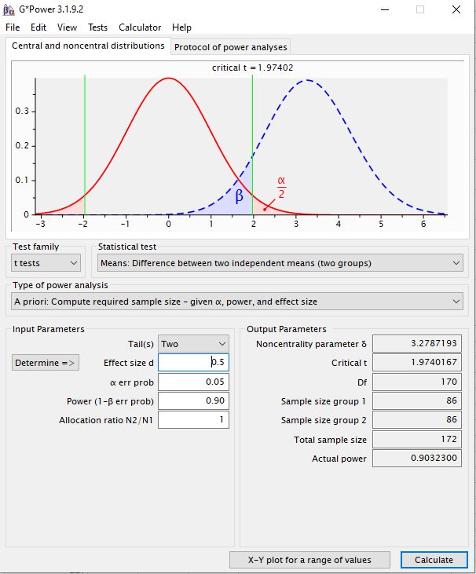
65 | no | 101
66 | no | 112
67 | no | 111
68 | no | 131
69 | no | 70
70 | no | 112
71 | no | 101
72 | no | 113
73 | no | 81
74 | no | 107
75 | no | 103
76 | no | 122
77 | no | 108
78 | no | 93
79 | no | 92
80 | no | 70
81 | no | 82
82 | no | 97
83 | no | 140
84 | no | 131
85 | no | 113
86 | no | 87
87 | yes | 95
88 | yes | 93
89 | yes | 108
90 | yes | 96
91 | yes | 72
92 | yes | 98
93 | yes | 87
94 | yes | 87
95 | yes | 98
96 | yes | 93
97 | yes | 85
98 | yes | 94
99 | yes | 99
100 | yes | 83
101 | yes | 105
102 | yes | 75
103 | yes | 94
104 | yes | 107
105 | yes | 84
106 | yes | 107
107 | yes | 96
108 | yes | 89
109 | yes | 86
110 | yes | 94
111 | yes | 85
112 | yes | 97
113 | yes | 103
114 | yes | 113
115 | yes | 97
116 | yes | 95
117 | yes | 100
118 | yes | 123
119 | yes | 70
120 | yes | 100
121 | yes | 93
122 | yes | 94
123 | yes | 101
124 | yes | 100
125 | yes | 71
126 | yes | 59
127 | yes | 91
128 | yes | 118
129 | yes | 89
130 | yes | 96
131 | yes | 107
132 | yes | 92
133 | yes | 106
134 | yes | 105
135 | yes | 105
136 | yes | 87
137 | yes | 78
138 | yes | 119
139 | yes | 95
140 | yes | 88
141 | yes | 66
142 | yes | 70
143 | yes | 101
144 | yes | 84
145 | yes | 64
146 | yes | 94
147 | yes | 62
148 | yes | 113
149 | yes | 110
150 | yes | 75
151 | yes | 94
152 | yes | 91
153 | yes | 80
154 | yes | 115
155 | yes | 78
156 | yes | 46
157 | yes | 122
158 | yes | 85
159 | yes | 62
160 | yes | 106
161 | yes | 81
162 | yes | 100
163 | yes | 109
164 | yes | 83
165 | yes | 90
166 | yes | 79
167 | yes | 61
168 | yes | 102
169 | yes | 102
170 | yes | 76
171 | yes | 98
172 | yes | 101

Lösung gerichtet mit d = 0.5
sID | ES_Animal | Stresslevel
1 | no | 101
2 | no | 106
3 | no | 92 | Achtung, hier wird live "erhoben"
4 | no | 75
5 | no | 63 | Die Werte in Spalte C werden dynamisch aus simulierten Populationen gezogen.
6 | no | 119 | Die Populationen sind normalverteilt und haben (von uns definierte) feste Mittelwerte und Streuungen.
7 | no | 126 | Die konkreten Werte werden aber, wie in einem echten Experiment, zufällig aus den Populationen gezogen.
8 | no | 87
9 | no | 124 | Das bedeutet:
10 | no | 113 | 1) Jede*r von Ihnen hat leicht unterschiedliche Daten (die aber aus denselben Populationen gezogen werden)
11 | no | 89 | 2) Die Daten werden neu gezogen, sobald irgendein Feld in dieser Arbeitsmappe aktualisiert wird (sobald man in irgendeine Zelle klickt, der Cursor erscheint, und enter gedrückt wird - auch wenn nichts geändert wurde)
12 | no | 116
13 | no | 112 | Achten Sie bei t-test und co also auf die richtigen Arbeitsschritte statt auf die konkreten Zahlen, denn diese werden sich leicht unterscheiden.
14 | no | 126 | Sie sollten qualitativ jedoch zu ähnlichen Schlussfolgerungen kommen (da ja stets aus denselben Populationen gezogen wird).
15 | no | 66
16 | no | 98 | Wer einen bestimmten Datensatz "festhalten" möchte, kann die Werte in Spalte C kopieren und dann beispielsweise in Spalte D einfügen.
17 | no | 87 | Aber Achtung: dafür Rechtsklick auf eine Zelle (zb D2) und unter "Einfügeoptionen" auf "Werte" (das Icon mit den Zahlen 123) klicken (siehe Screenshot).
18 | no | 75 | Dann werden die Ergebnisse einer Formel (hier des Ziehens von Werten) als ganz normale Zahlen eingefügt, aber nicht mehr die Formel selbst.
19 | no | 73
20 | no | 95 | Es empfiehlt sich aber auch, die Formeln für deskriptive Statistik und Tests einmal auf den dynamischen Bereich anzuwenden.
21 | no | 99 | So kann man durch Aktualisieren der Mappe sehen, wie sich die Ergebnisse leicht ändern, wenn man das Experiment wiederholt "durchführt".
22 | no | 85
23 | no | 96
24 | no | 71
25 | no | 109
26 | no | 106
27 | no | 110
28 | no | 111
29 | no | 102
30 | no | 90
31 | no | 109
32 | no | 86
33 | no | 81
34 | no | 118
35 | no | 101
36 | no | 121 |  | no Animal | ES Animal
37 | no | 80 | Mittelwert | 98.75 | 92.42
38 | no | 111 | geschätzte Streuung | 15.63 | 16.00
39 | no | 99 | n | 70 | 70
40 | no | 100 | halbes 95% KI | 5.45 | 5.58
41 | no | 84
42 | no | 77
43 | no | 105 | siB | 15.812609734
44 | no | 110 | t empirisch | 2.37
45 | no | 93 | t kritisch | 1.6559703824
46 | no | 91 | t emp > t krit? | ja
47 | no | 85 | p-Wert (über ttest-Funktion) | 0.0095844207588
48 | no | 95 | p-Wert (über t.vert) | 0.0095844207588
49 | no | 111
50 | no | 105
51 | no | 102 | Entscheidung: | H1 angenommen
52 | no | 123
53 | no | 98 | d | 0.40061398158
54 | no | 130
55 | no | 72
56 | no | 76
57 | no | 97
Stresslevel mit vs. ohne Support Animal
58 | no | 89
59 | no | 97
60 | no | 105
61 | no | 95
62 | no | 112
63 | no | 96
64 | no | 114
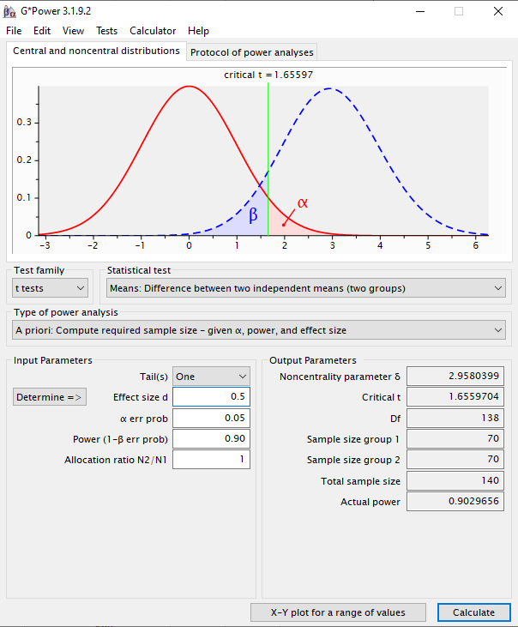
65 | no | 114
66 | no | 89
67 | no | 109
68 | no | 97
69 | no | 95
70 | no | 116
71 | yes | 107
72 | yes | 67
73 | yes | 81
74 | yes | 116
75 | yes | 98
76 | yes | 88
77 | yes | 78
78 | yes | 94
79 | yes | 115
80 | yes | 89
81 | yes | 101
82 | yes | 78
83 | yes | 84
84 | yes | 89
85 | yes | 81
86 | yes | 106
87 | yes | 119
88 | yes | 88
89 | yes | 98
90 | yes | 103
91 | yes | 91
92 | yes | 93
93 | yes | 73
94 | yes | 86
95 | yes | 121
96 | yes | 62
97 | yes | 114
98 | yes | 100
99 | yes | 88
100 | yes | 70
101 | yes | 65
102 | yes | 77
103 | yes | 84
104 | yes | 90
105 | yes | 70
106 | yes | 95
107 | yes | 107
108 | yes | 102
109 | yes | 104
110 | yes | 128
111 | yes | 86
112 | yes | 76
113 | yes | 84
114 | yes | 85
115 | yes | 89
116 | yes | 108
117 | yes | 116
118 | yes | 108
119 | yes | 68
120 | yes | 109
121 | yes | 117
122 | yes | 89
123 | yes | 85
124 | yes | 96
125 | yes | 107
126 | yes | 62
127 | yes | 88
128 | yes | 78
129 | yes | 97
130 | yes | 82
131 | yes | 83
132 | yes | 110
133 | yes | 61
134 | yes | 113
135 | yes | 85
136 | yes | 83
137 | yes | 97
138 | yes | 88
139 | yes | 118
140 | yes | 102

Restliche Lösungen
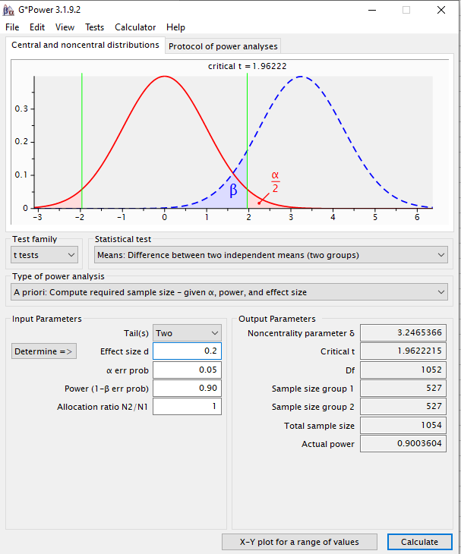
Szenario:
Sie interessieren sich für die Frage, ob der Kontakt zu "Emotional Support Animals" einen Einfluss auf die subjektiv empfundene Stressbelastung im Alltag hat. Um diese Frage zu klären, wollen Sie ein Experiment durchführen. In diesem Experiment sollen zwei zufällig ausgewählte Stichproben bzgl. ihrer subjektiv empfundenen Stressbelastung im Alltag miteinander verglichen werden. In der einen Stichprobe bekommt jede Versuchsperson für 10 Wochen ein Emotional Support Animal (eine entsprechend geschulte Katze). In der anderen Stichprobe (Kontrollgruppe) bekommt jede Versuchsperson lediglich eine kleine Plüschkatze. Nach 10 Wochen wird jede Versuchsperson mittels eines standardisierten Stressfragebogens (hohe Werte geben hohen Stress an) nach ihrer subjektiv empfundenen alltäglichen Stressbelastung gefragt.
Aufgabe 1)
a) Mit welchem Test könnte man die Hypothese prüfen? Übersetzen Sie die oben skizzierte Fragestellung in ein statistisches Hypothesenpaar.
H0: mü(ESA) = mü (noESA)
H1: mü(ESA) =/= mü(noESA)
Aufgabe 2)
Stichprobenumfangsplanung:
Das Design, die Durchführung sowie statistischen Hypothesen des geplanten Experiments sind oben bereits geklärt. Wie die AV gemessen werden soll ist ebenfalls klar. Eine offene Frage ist jetzt, wie viele Versuchspersonen in jeder Gruppe (n) bzw. insgesamt (N) getestet werden sollen. Die Antwort auf diese Frage liefert eine "a priori" durchgeführte Stichprobenumfangsplanung.
Wovon hängt die Zahl der Versuchspersonen ab? erwartete Effektgröße, angestrebte Teststärke, akzeptiertes Alpha-niveau
Aufteilung des Seminars in zwei Gruppen:
Wenn sie bis einschließlich 15. Juni Geburtstag haben: Planen Sie das Experiment für eine angenommene Effektstärke von d = 0.8. Die Teststärke soll 90% sein, alpha ist 0.05.
ergibt N = 68
Wenn Sie am 16. Juni oder später Geburtstag haben: Planen Sie das Experiment für eine angenommene Effektstärke von d = 0.5. Die Teststärke soll 90% sein, alpha ist 0.05.
ergibt N = 172
Aufgabe 3)
Nehmen Sie an, dass das Experiment mit N = XX Versuchspersonen nach 10 Wochen erfolgreich beendet wurde. Die Daten finden Sie in den jeweiligen Tabellenblättern "Zufallssamples N = XX". Benutzen Sie die Daten, um über die Hypothesen zu entscheiden (Abbildung mit Mittelwerten und 95% KI, empirische Effektgröße d und entsprechender Signifikanztest). Beantworten Sie dann anhand der Ergebnisse die ursprüngliche Frage.
(siehe gerechnete Lösungen)
Aufgabe 4)
Aktualisieren Sie die dynamische Datentabelle (Erklärung in den entsprechenden Mappen) für Ihre Stichprobengröße mehrmals (gerne 10 -20 mal) und kopieren Sie sich die Ergebnisse jedes Mal auf die Seite oder in ein neues Tabellenblatt. Was beobachten Sie?
Führen Sie die statistische Testung ebenfalls für die jeweils andere Stichprobengröße durch. Aktualisieren Sie die Datentabelle auch hier häufiger und kopieren Sie sich die Ergebnisse. Was fällt im Vergleich zur anderen Stichprobengröße auf?
Siehe Lösungsblätter für N = 68 und N = 172 für biespielhafte Simulationen und Erläuterungen.
Aufgabe 5)
Wie hätten die statistischen Hypothesen ausgesehen, wenn es sich um eine gerichtete Vorhersage gehandelt hätte (d.h., wenn angenommen wird, dass die Stressbelastung mit ESA niedriger ist)?
H0: mü(ESA) >= mü(no ESA)
H1: mü(ESA) < mü(no ESA)
Wie hätte sich die statistische Analyse geändert?
- t-Test wäre einseitig statt zweiseitig (siehe gerechnete Lösung mit d = 0.5, gerichtet)
Wie hätte sich die Anzahl der benötigten Versuchspersonen verändert (gehen sie von einem Effekt von 0.5 aus)?
140 Personen statt 172 (siehe gerechnete Lösung mit d = 0.5, gerichtet)
Wie viele Versuchspersonen hätten (bei angenommener ungerichteter Hypothese) getestet werden müssen um einen kleinen Effekt (d = 0.2) mit 90%iger Wahrscheinlichkeit zu finden? siehe unten

